0. Горячие клавиши и навигация
Горячие клавиши по навигации и быстрым операциям |  | Специальная вставка |  | Выделение столбцов | Скрыть/отобразить столбцы
Ctrl + C | Скопировать | При помощи специальной вставки можно вставлять: | ﻿﻿формулы;
Ctrl + V | Вставить |  | ﻿﻿значения;
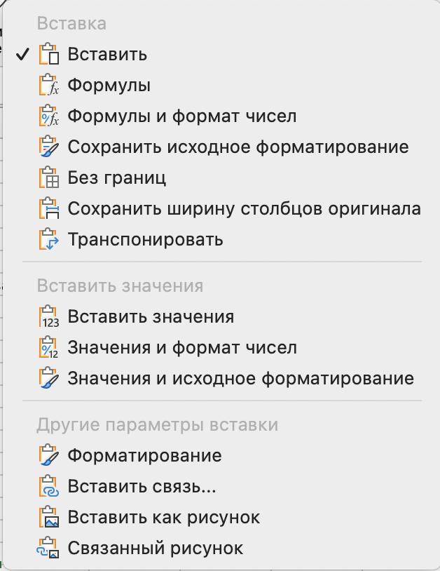
Ctrl + X | Вырезать |  | ﻿﻿формат;
Ctrl + Z | Отменить действие |  | ﻿﻿комментарии;
Ctrl + Стрелка вниз | Перейти на ячейку вниз до ближайшего пропуска |  | ﻿﻿проверку данных (Validation);
Ctrl + Стрелка вверх | Перейти на ячейку вверх до ближайшего пропуска |  | ﻿﻿выборочное форматирование ячейки;
Ctrl + Shift + Стрелка вниз | Выделить ячейки вниз до ближайшего пропуска |  | ﻿﻿значение, над которым проведена арифметическая операция;
Ctrl + Shift + Стрелка вверх | Выделить ячейки вверх до ближайшего пропуска |  | ﻿﻿значения без пробелов;
Ctrl + Alt + V | Вызов специальной вставки |  | ﻿﻿транспонированные диапазоны. | Создать/скрыть/отобразить лист
F4 во время ввода формулы | Выставляет знак $ для закрепления значений при растягивании формулы.
Ctri + S | Сохранение документа. | Защитить лист, файл
Crtl + D | Протягивание формулы вниз по выбранным ячейкам. | Для того, чтобы установить пароль: | Установить на лист Сервис > Защита > Защитить лист |  |  | Задание
Ctrl + R | Протягивание формулы вправо по выбранным ячейкам. |  | Установить на фай Файл > Пароль
Alt + Tab | Переход между открытыми окнами.
Shift + Space | Выделение всей строки.
Ctrl + Space | Выделение всего столбца.
Ctrl + Shift + = | Добавление ячейки (работает хорошо с Shift + Space для добавления строки и с Ctr + Space для добавления столбца).
Ctri + - | Удаление ячейки (работает хорошо с Shift + Space для удаления строки и с Ctrl + Space для удаления столбца).

